レイアウト

通常時

入力チェックエラー時
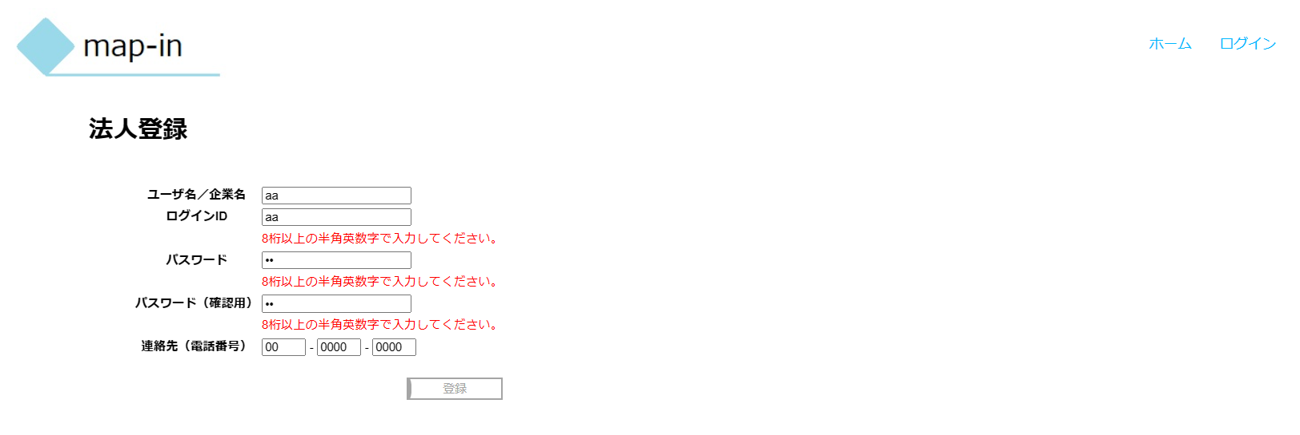

登録ボタン活性表示時

